关系图
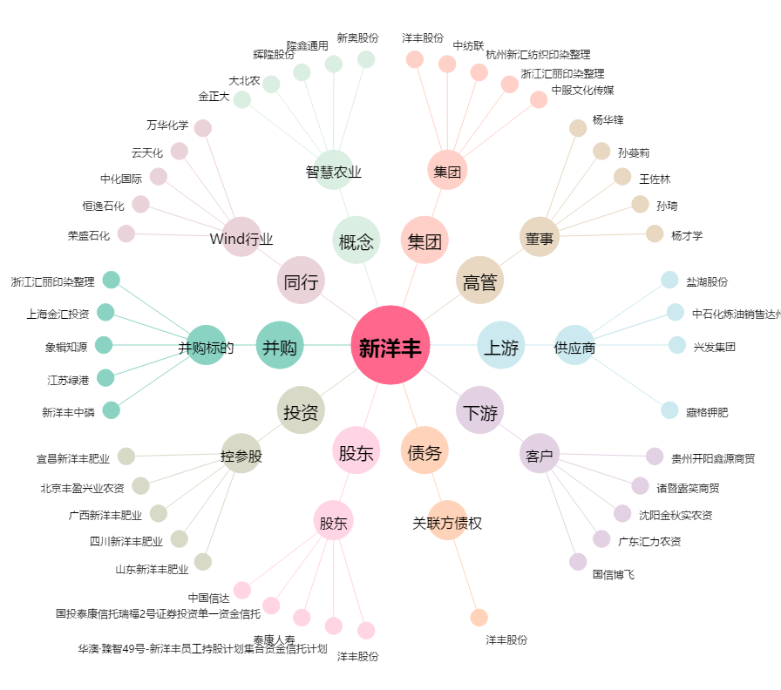
新洋丰[000902.SZ] - 关系概览图

